상품제안서
브리츠 엔틱 스테레오 블루투스스피커 | 상품코드: S41758

 |  |  |  |  |  |  | 02-713-8555 | www.synergygift.co.kr
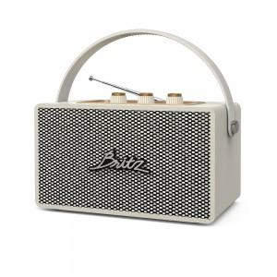

【상세/제작정보】

【인쇄/포장옵션】 | 레이저 / 포장지포장

【공급단가】 | 수량 | 10~ | 30~ | 50~ | 100~ | 300~
*VAT별도 | 단가 | 76,800원 | 74,450원 | 71,930원 | 70,150원 | 68,900원

【상품 URL】 | https://www.synergygift.co.kr:443/src/goods_detail.php?gdno=41758

